⑥社会貢献報告
社会貢献活動報告・計画書

団体名：

令和７年度活動報告
活動日 | 参加人数※ | 活 動 内 容

令和８年度活動計画
活動日 | 参加人数※ | 活 動 内 容

 |  | ※参加人数は、そのボランティアに参加した（する）自団体メンバーの人数を記入すること

社会貢献活動のすすめ
課外活動は、名古屋市立大学後援会（保護者会）をはじめ、地域の人や他の学生など、さまざまな周囲の人たちによって支えられていることを忘れてはいけません。また、学友会援助金は、学生や学生の保護者が入学時に納入したお金から成り立っています。そのため、社会貢献活動に積極的に取り組むことで、恩返しをしましょう。社会貢献活動を行うと、「S-ｋey ポイントカード」（学生課で配布）にポイントが貯まり、オリジナルグッズと交換できます。
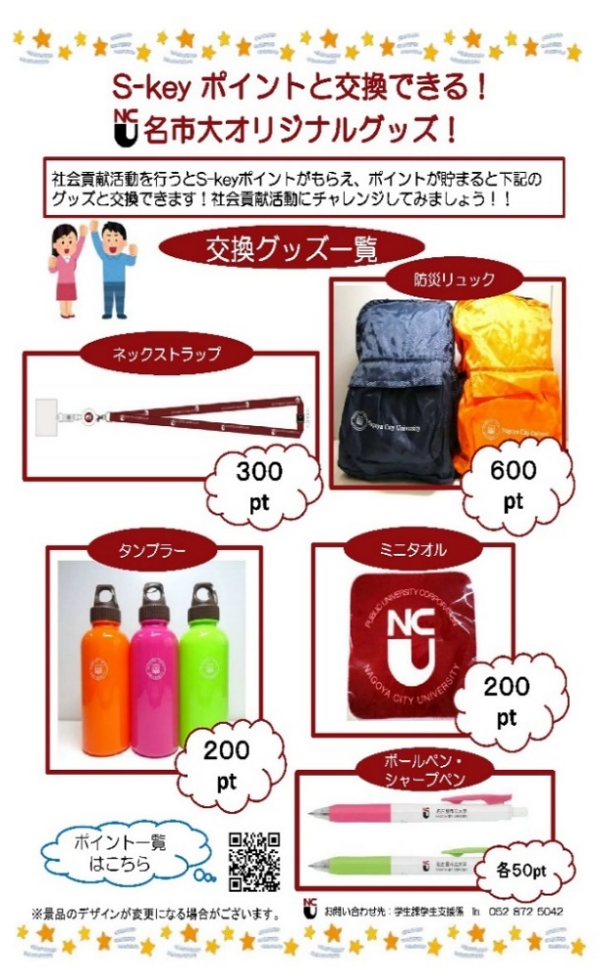
【社会貢献活動の一例 ※（）内はS-keyポイント】
・地域の緑化活動・清掃活動支援（50）
・近隣学区との協同活動／防犯パトロール（50）
・防犯ランニング（10）
・開学記念一斉清掃（10）
・大学周辺等の清掃・草取り（10）
・留学生の支援（10）
・小中学校など教育施設での支援（10）
・介護施設や障がい者施設での支援（10）
・医療施設などでの支援（10）
・芸術・文化イベントの支援・ボランティア（10） etc.

※S-keyシステム、ポイント一覧について詳しくは
https://www.nagoya-cu.ac.jp/education/campus-life/activity/

(③前年決算記入例)
令和〇年度決算報告書
（令和〇年４月１日 ～ 令和〇年３月３１日）
 |  | 団体名:
 |  | 代表者: ㊞
 |  | 会計: ㊞

 |  |  |  | （単位 円）

収 入 の 部 |  |  | 金 額 | 備 考
前年度繰越金（※前年度決算書の翌年度繰越額C欄と一致） |  |  | 50,000
学友会援助金 |  |  | 150,000
部費 25名×2,000円×12月 |  |  | 600,000
ＯＢからの寄付金（2名 1名60,000円、1名40,000円） |  |  | 100,000
市大祭模擬店売上 |  |  | 200,000

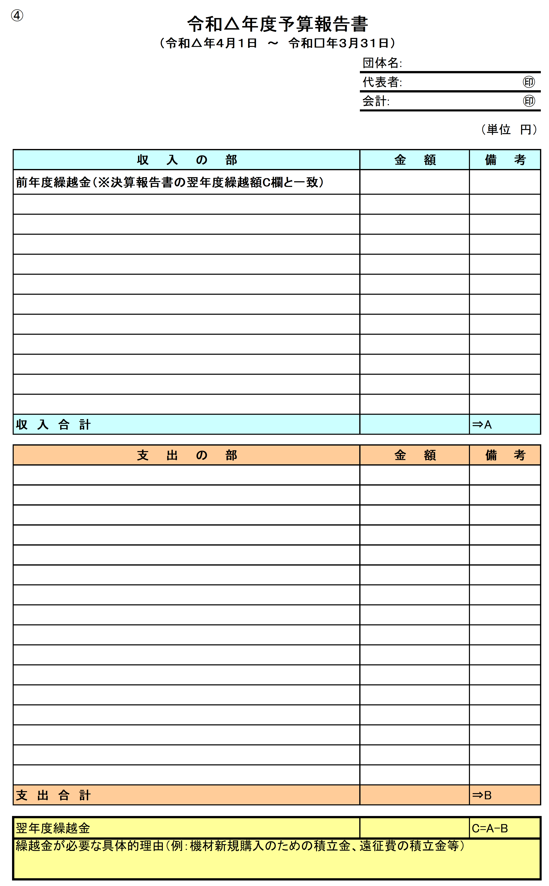
収 入 合 計 |  |  | 1,100,000 | ⇒A

支 出 の 部 |  |  | 金 額 | 備 考
クラブや同好会の活動に直接かかわる経費 ※別紙「団体継続届、決算報告書、活動報告書等の提出について」P3の分類を参照し、具体的に記入してください。 【書き方】 〇湿布、ボール ×雑費、備品、消耗品 | 東海地区学生○○連盟年会費 |  | 100,000
 | □□体育館利用料 |  | 120,000
 | 春季大学対抗大会参加費 |  | 50,000
 | 遠征費（レンタカー代） |  | 30,000
 | 消耗品費（ボール購入） |  | 28,000
 | 医薬品費（テーピング財） |  | 15,000
 | 文房具代（ビラ用紙など） |  | 15,000

今年度予算報告書の「前年度繰越金」と一致させる。

 |  |  | 358,000
クラブや同好会の活動に直接かかわらない経費 | 合宿費（1名35,000円×16名参加） |  | 560,000
 | 市大祭模擬店出店費用（機材レンタル・飾りつけ等） |  | 15,000
 | 市大祭模擬店原材料費 |  | 35,000

 | 小計 |  | 610,000
支 出 合 計 |  |  | 968,000 | ⇒B

翌年度繰越金 |  |  | 132,000 | C＝A-B
 |  |  |  | ※必ず、銀行通帳等残高（3月31日現在）と突合のこと
△/3/27 144,520
△/3/30 132,000
△/4/6 122,820

前年度3/31時点での
通帳残高と一致させる。

